Схема сборки
Инструкция по сборке и спецификация Обувница ОНЕГА /900*1100*323/

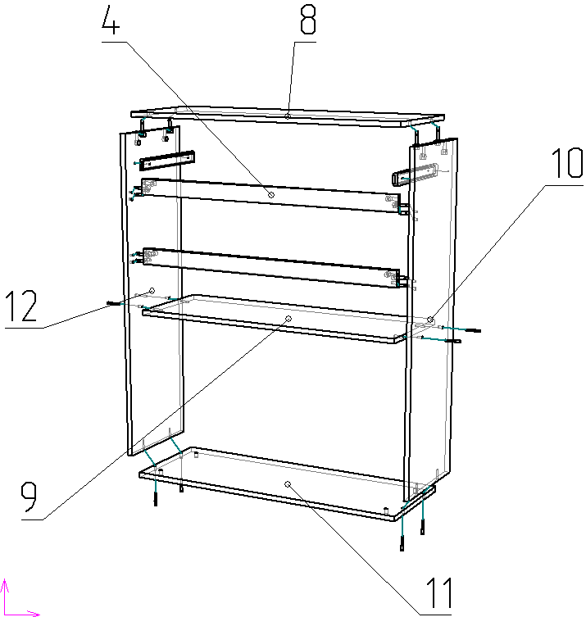
1

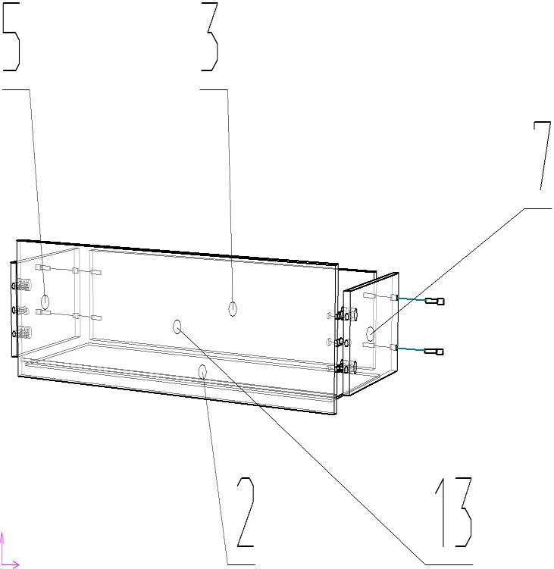

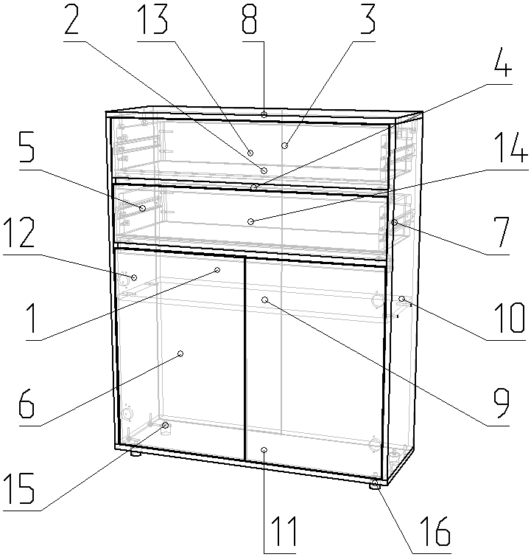
2

 | Детали |  |  |  |  |  | Фурнитура
 | № | Наименование | Размер |  | Кол-во |  | № | Наименование | Размер |  | Кол-во
 | 1 | Стенка задняя | 1066 | 447 | 2 | шт | 1 | Гвоздь | 2 | 20 | 76 | шт
 | 10 | Опора правая | 1038 | 320 | 1 | шт | 2 | Евровинт | 7 | 50 | 16 | шт
 | 11 | Опора левая | 1038 | 320 | 1 | шт | 3 | Заглушка D10 |  |  | 4 | шт
 | 8 | Крышка | 900 | 320 | 1 | шт | 4 | Заглушка для евровинта | венге |  | 16 | шт
 | 12 | Дно | 900 | 320 | 1 | шт | 5 | Заглушка для минификс | венге |  | 16 | шт
 | 9 | Полка | 868 | 304 | 1 | шт | 6 | Карман для сетчатой полки |  |  | 2 | шт
 | 5 | Планка | 868 | 50 | 2 | шт | 7 | Клипса для сетчатой полки |  |  | 3 | шт
 | 13 | Фасад ящика | 864 | 180 | 1 | шт | 8 | Ключ для евровинта |  |  | 1 | шт
 | 14 | Фасад ящика | 864 | 180 | 1 | шт | 9 | Минификс-болт |  |  | 16 | шт
 | 6 | Стенка ящика задняя | 810 | 126 | 2 | шт | 10 | Минификс-гайка |  |  | 16 | шт
 | 3 | Дверь | 634 | 430 | 2 | шт | 11 | Наконечник для сетчатой полки |  |  | 6 | шт
 | 2 | Дно ящика | 302 | 838 | 2 | шт | 12 | Опора регулируемая | 35 |  | 4 | шт
 | 4 | Стенка ящика левая | 300 | 126 | 2 | шт | 13 | Петля вкладная |  |  | 4 | шт
 | 7 | Стенка ящика правая | 300 | 126 | 2 | шт | 14 | Шкант |  |  | 8 | шт
 |  |  |  |  |  |  | 15 | Шуруп | 3.5 | 16 | 58 | шт

 |  |  |  |  |  |  |  | Профиль соединительный | 468 |  | 1 | шт
 |  |  |  |  |  |  |  | Профиль соединительный | 550 |  | 1 | шт
 |  |  |  |  |  |  |  | Полка сетчатая | 858 | 300 | 1 | шт
 |  |  |  |  |  |  |  | Направляющие | 300 | 35 | 2 | комп
 |  |  |  |  |  |  |  | Пакет фурнитуры | 300 | 200 | 1 | шт

